ObtencionProbetas
Cronograma Probetas |  |  | Datos para crear Probeta |  |  |  | Preparacion Muestra |  |  |  | Compactacion Capa #1 |  |  |  |  | Compactacion Capa #2 |  |  |  |  | Compactacion Capa #3 |  |  |  |  | Desmolde Probeta
 |  |  | [%] | [gr/cm3] | [gr] | [gr] |  | [gr] | [gr] |  |  | [cm] | [cm] | [cm] |  |  | [cm] | [cm] | [cm] |  |  | [cm] | [cm] | [cm]
#Probeta | Denominacion | Fecha | Humedad Objetivo Incremento | Densidad Seca Objetivo | Masa Seca | Masa de Agua | Hora Inicio Mezcla | Masa Mezcla Homogenea | Masa por Capa (3) | Hora Final Mezcla | Hora Inicio Compactacion | Altura Capa #1 Sin Comp. | Altura a Compactar | Altura Final Capa #1 Comp. | Hora Capa #1 Compactada | Hora Inicio Compactacion | Altura Capa #2 Sin Comp. | Altura a Compactar | Altura Final Capa #2 Comp. | Hora Capa #2 Compactada | Hora Inicio Compactacion | Altura Capa #3 Sin Comp. | Altura a Compactar | Altura Final Capa #3 Comp. | Hora Capa #2 Compactada | Hora Inicio Desmolde | Hora Fin Desmolde | Altura Final Probeta | Hora de Entrega Probeta | Nota: Guardar Probeta en Film
1 |  | 2023-09-25 | 10% | 1.59 | 310.00 | 30.00 |  |  |  |  |  | 10 | 2.27 |  |  |  | 7 | 1.93 |  |  |  | 1 | 4.60
2 |  | 2023-09-25 | 6% | 1.65 | 320.00 | 20.00 |  |  |  |  |  |  | 12.27 |  |  |  |  | 12.27 |  |  |  |  | 12.27
3 |  |  |  |  | 0.00 | 0.00 |  |  |  |  |  |  | 12.27 |  |  |  |  | 12.27 |  |  |  |  | 12.27
4 |  |  |  |  | 0.00 | 0.00 |  |  |  |  |  |  | 12.27 |  |  |  |  | 12.27 |  |  |  |  | 12.27
5 |  |  |  |  | 0.00 | 0.00 |  |  |  |  |  |  | 12.27 |  |  |  |  | 12.27 |  |  |  |  | 12.27
6 |  |  |  |  | 0.00 | 0.00 |  |  |  |  |  |  | 12.27 |  |  |  |  | 12.27 |  |  |  |  | 12.27
7 |  |  |  |  | 0.00 | 0.00 |  |  |  |  |  |  | 12.27 |  |  |  |  | 12.27 |  |  |  |  | 12.27
8 |  |  |  |  | 0.00 | 0.00 |  |  |  |  |  |  | 12.27 |  |  |  |  | 12.27 |  |  |  |  | 12.27

Datos Molde Probeta |  |  | Datos Plaquitas
H Probeta | 160 | mm | Altura | 2 | mm
H Objetivo | 100 | mm | # Placas | 2
Diametro | 50 | mm
Volumen | 196349.54 | mm3
Volumen | 196.35 | cm3

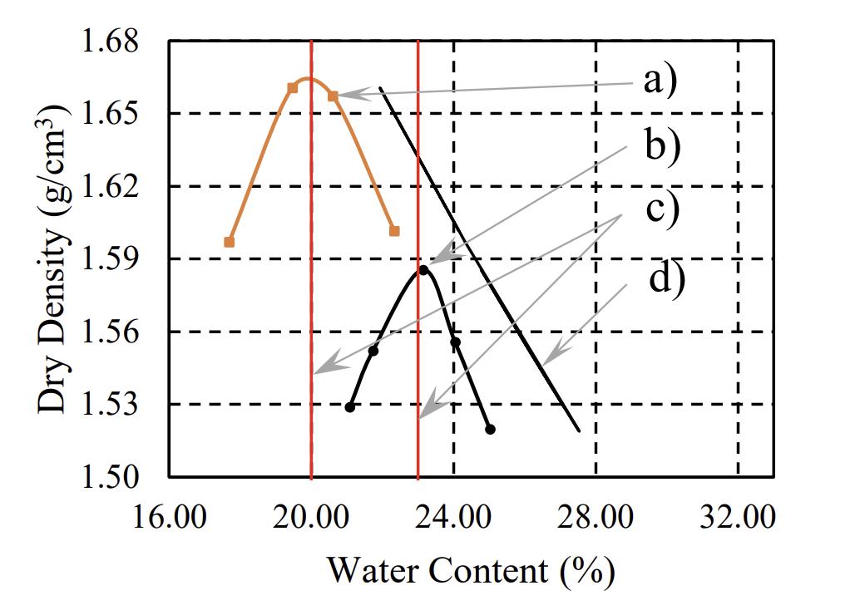
Comprobacion Ajuste Humedad
%Humedad Objetivo | Densidad Seca Objetivo | Masa Suelo | Masa Agua | Peso Lata | Peso Lata +Humedo | Peso Lata + Seco | %Humedad Real
22 | 1.59 | 300 | 60 | 18.65 | 55.51 | 46.12 | 34.18%
 |  |  |  | 16.6 | 44.15 | 37.07 | 34.59%
0 |  |  |  | 17.52 | 51.97 | 47.73 | 14.04%

Masa Agua | Masa Suelo | %Humedad | Diff
60 | 300 | 34.38% | 20.38%
0 | 300 | 14% | Humedad Final
20 | 310 | 7% | 20.795%

MedicionesEquipos
 |  |  |  |  |  |  |  |  |  |  |  |  |  |  |  |  | Velocidad de onda p |  |  |  |  |  |  |  |  | Pelotazo
-0.06706333198870595, | 0.10074626865671643 | Nombre (de la probeta) | Energía (#golpes) | Masa (g) | Volumen (cm3) | Densidad (g/cm3) | Nombre (lata) | Peso Lata | Lata +Suelo Humedo | Lata +suelo seco | Humedad | Densidad Seca | Clasificación de suelo | G.S | Saturación | Poisson | TV1 | TV2 | TV2 | TV3 | TV4 | TV5 | Prom | Calculamos Vp | Calculo modulo de E | TOF1 | TOF2 | tof3 | tof4 | tof5 | Sacamos Modulo (Pablo)
9,662,162,162,162,160 | 0.09850746268656718 |  |  |  |  |  |  |  |  |  |  | 1/humedad | Por límites | 2.68 |  | Con la tablita
30,473,981,444,130,700 | 0.10298507462686579
411,506,655,909,641 | 0.10746268656716429
468,288,624,445,341 | 0.11865671641791053
5,251,008,471,157,720 | 0.14328358208955227
5,819,836,627,672,450 | 0.19925373134328372
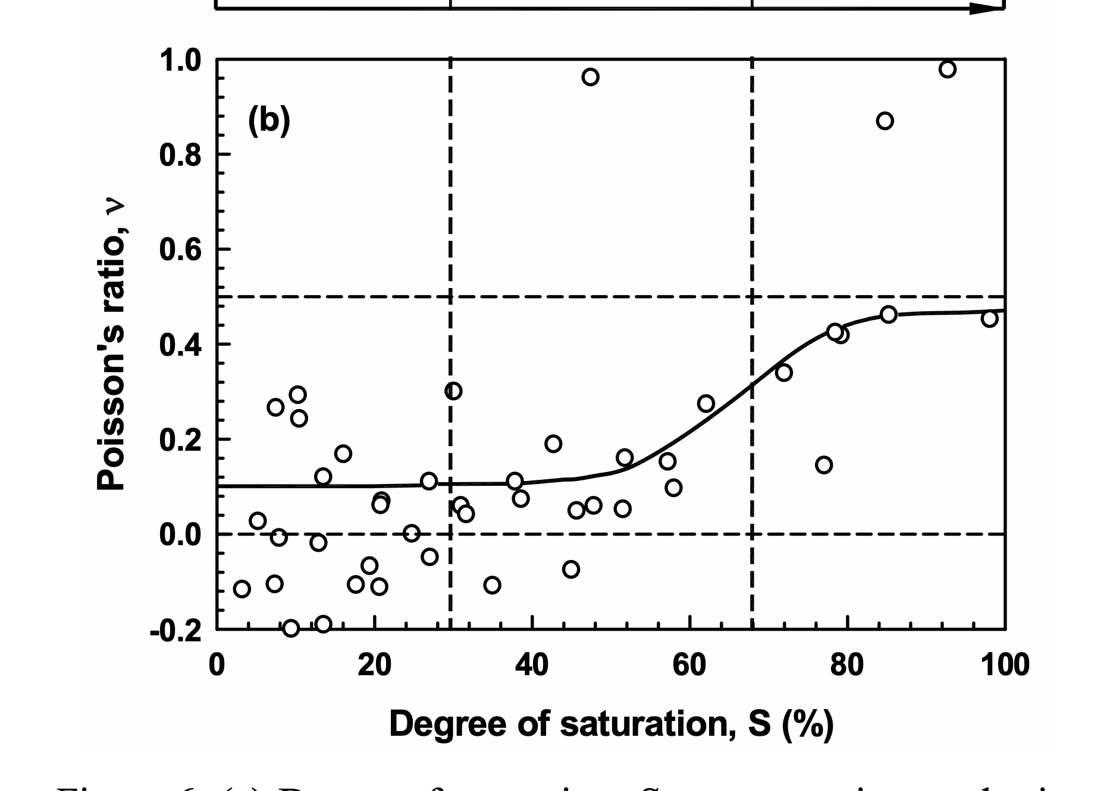
6,958,098,023,396,530 | 0.3380597014925374
7,567,769,261,799,110 | 0.4074626865671642
8,095,653,489,310,200 | 0.44552238805970157
8,650,060,508,269,460 | 0.4611940298507463
9,947,559,499,798,300 | 0.4701492537313433

 |  | 288.14 | 54.02 | 159.71 | 33.82%
 |  | 234.12
 |  | 74.41

 |  | Probeta datos |  |  |  | Probeta datos
 |  | h= | 100 | mm |  | h= | 100 | mm
 |  | d= | 50 | mm |  | d= | 50 | mm
 |  |  | 196349.54 | mm3 |  |  | 196349.54 | mm3
 |  | Volumen | 196.35 | cm3 |  | Volumen | 196.35 | cm3

 |  | densidad seca | 1.59 |  |  | densidad seca | 1.59
 |  | Masa | 312.19576995 | 300 |  | Masa | 312.19576995 | 300
 |  | Contenido de agua | 0.22 | 0.2 |  | Contenido de agua | 0.22 | 0.2
 |  | Agua | 68.68 | 60 |  | Agua | 68.68 | 60

